Лист2
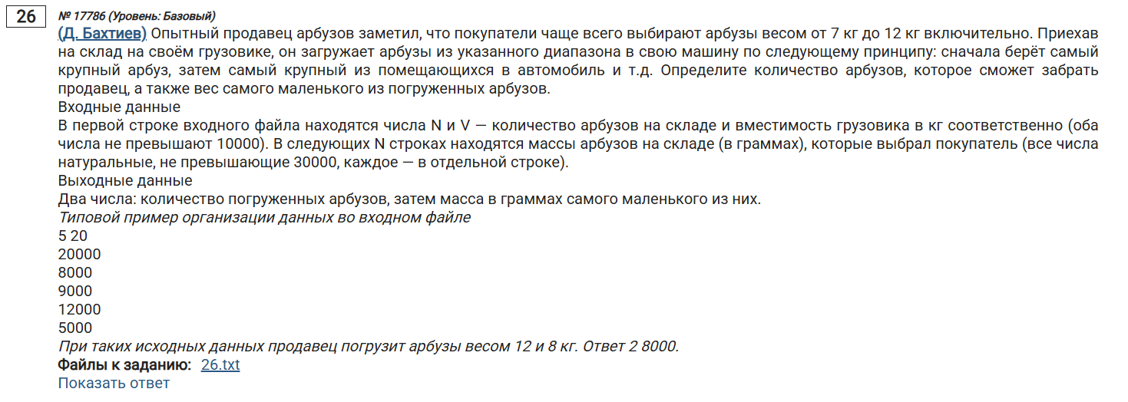
w | 835000 | 835
11978 | 823022 | 1
11975 | 811047 | 2
11948 | 799099 | 3
11934 | 787165 | 4
11933 | 775232 | 5
11923 | 763309 | 6
11889 | 751420 | 7
11880 | 739540 | 8
11873 | 727667 | 9
11870 | 715797 | 10
11864 | 703933 | 11
11861 | 692072 | 12
11850 | 680222 | 13
11768 | 668454 | 14
11762 | 656692 | 15
11737 | 644955 | 16
11689 | 633266 | 17
11682 | 621584 | 18
11678 | 609906 | 19
11659 | 598247 | 20
11649 | 586598 | 21
11633 | 574965 | 22
11618 | 563347 | 23
11599 | 551748 | 24
11572 | 540176 | 25
11567 | 528609 | 26
11566 | 517043 | 27
11560 | 505483 | 28
11516 | 493967 | 29
11473 | 482494 | 30
11454 | 471040 | 31
11392 | 459648 | 32
11365 | 448283 | 33
11350 | 436933 | 34
11255 | 425678 | 35
11224 | 414454 | 36
11159 | 403295 | 37
11157 | 392138 | 38
11156 | 380982 | 39
11146 | 369836 | 40
11143 | 358693 | 41
11091 | 347602 | 42
11078 | 336524 | 43
11045 | 325479 | 44
10945 | 314534 | 45
10935 | 303599 | 46
10899 | 292700 | 47
10897 | 281803 | 48
10874 | 270929 | 49
10853 | 260076 | 50
10801 | 249275 | 51
10790 | 238485 | 52
10768 | 227717 | 53
10748 | 216969 | 54
10731 | 206238 | 55
10725 | 195513 | 56
10723 | 184790 | 57
10642 | 174148 | 58
10617 | 163531 | 59
10575 | 152956 | 60
10410 | 142546 | 61
10405 | 132141 | 62
10392 | 121749 | 63
10381 | 111368 | 64
10378 | 100990 | 65
10352 | 90638 | 66
10267 | 80371 | 67
10241 | 70130 | 68
10213 | 59917 | 69
10210 | 49707 | 70
10201 | 39506 | 71
10131 | 29375 | 72
10103 | 19272 | 73
10060 | 9212 | 74
10024 | -812 | 75
10023 | -10835 | 76
10019 | -20854 | 77
10001 | -30855 | 78
9952 | -40807 | 79
9950 | -50757 | 80
9945 | -60702 | 81
9934 | -70636 | 82
9902 | -80538 | 83
9901 | -90439 | 84
9787 | -100226 | 85
9783 | -110009 | 86
9766 | -119775 | 87
9606 | -129381 | 88
9562 | -138943 | 89
9553 | -148496 | 90
9499 | -157995 | 91
9493 | -167488
9381 | -176869
9351 | -186220
9349 | -195569
9298 | -204867
9297 | -214164
9295 | -223459
9280 | -232739
9196 | -241935
9183 | -251118
9143 | -260261
9141 | -269402
9117 | -278519
9069 | -287588
9067 | -296655
9066 | -305721
9064 | -314785
9011 | -323796
8966 | -332762
8898 | -341660
8833 | -350493
8776 | -359269
8752 | -368021
8742 | -376763
8690 | -385453
8654 | -394107
8623 | -402730
8619 | -411349
8618 | -419967
8602 | -428569
8562 | -437131
8537 | -445668
8524 | -454192
8514 | -462706
8503 | -471209
8499 | -479708
8497 | -488205
8482 | -496687
8470 | -505157
8416 | -513573
8405 | -521978
8401 | -530379
8397 | -538776
8394 | -547170
8377 | -555547
8361 | -563908
8324 | -572232
8308 | -580540
8305 | -588845
8292 | -597137
8264 | -605401
8248 | -613649
8227 | -621876
8203 | -630079
8134 | -638213
8092 | -646305
8077 | -654382
8064 | -662446
7971 | -670417
7971 | -678388
7960 | -686348
7931 | -694279
7885 | -702164
7885 | -710049
7837 | -717886
7817 | -725703
7808 | -733511
7778 | -741289
7769 | -749058
7767 | -756825
7741 | -764566
7721 | -772287
7707 | -779994
7676 | -787670
7611 | -795281
7590 | -802871
7540 | -810411
7518 | -817929
7507 | -825436
7414 | -832850
7403 | -840253
7385 | -847638
7358 | -854996
7352 | -862348
7320 | -869668
7312 | -876980
7307 | -884287
7283 | -891570
7261 | -898831
7251 | -906082
7244 | -913326
7208 | -920534
7121 | -927655
7044 | -934699
7027 | -941726
7021 | -948747

